サンプル
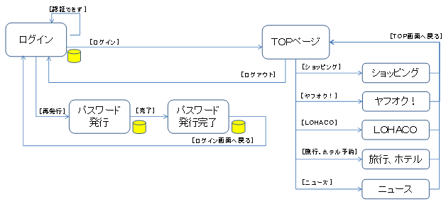
SD15 課題No.05 |  |  |  |  | 1/1
「画面遷移図」 | お小遣い帳システム | クラス | 出席 | 氏名

